关系图
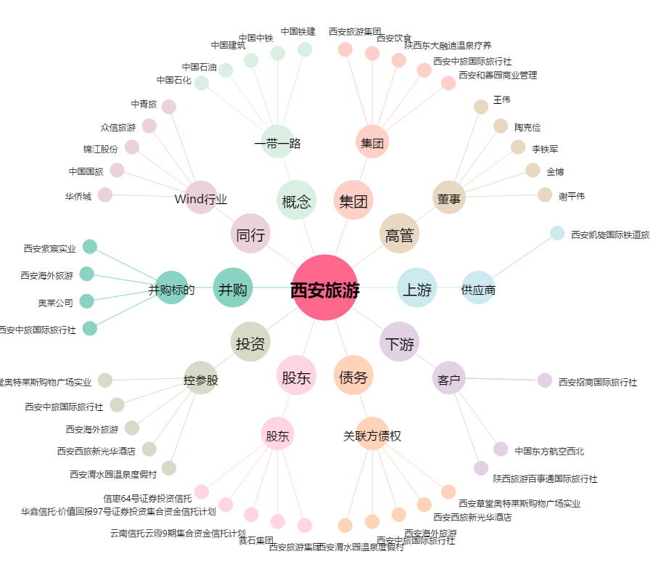
西安旅游[000610.SZ] - 关系概览图

